PERFORMANCE
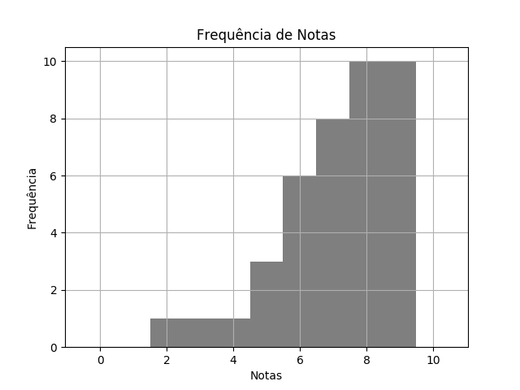
 |  | QUÍ SEM2 TPS 2 DESTRATOR.pdf |  |  | 02/03/2020 | Customers
 | RELATÓRIO DE PERFORMANCE
 |  | DESTRATORES
 | MAIOR: 9.00 | MENOR: 2.00 | MÉDIA: 7.15 | DESVIO: 1.71

 | Matriz de Destratores
 | A | B | C | D | E
Q. 1 | 0 | 1 | 0 | 1 | 38
Q. 2 | 35 | 1 | 1 | 0 | 3
Q. 3 | 30 | 0 | 4 | 2 | 4
Q. 4 | 3 | 0 | 2 | 0 | 35
Q. 5 | 7 | 0 | 24 | 3 | 6
Q. 6 | 36 | 1 | 1 | 0 | 2
Q. 7 | 3 | 7 | 2 | 28 | 0
Q. 8 | 37 | 0 | 1 | 0 | 2
Q. 9 | 1 | 20 | 0 | 3 | 16
Q. 10 | 0 | 38 | 0 | 2 | 0

